G.8A-2567
ภาพถ่ายและรูปตัดขวางลำน้ำสถานีสำรวจอุทกวิทยาน้ำแม่ลาว (G.8A)
บ้านร่องขุ่น ต.ป่าอ้อดอนชัย อ.เมือง จ.เชียงราย ปี 2567
 |  |  |  |  |  |  |  |  |  |  |  | สำรวจปี 2566 |  |  | สำรวจปี 2567
 |  |  |  |  |  |  |  |  |  |  |  | สำรวจเมื่อ 17 พ.ย.2565 |  |  | สำรวจเมื่อ 22 ม.ค.2567
 |  |  |  |  |  |  |  |  |  |  |  | ระยะ | ระดับ | ผิวน้ำ | ระยะ | ระดับ | ผิวน้ำ
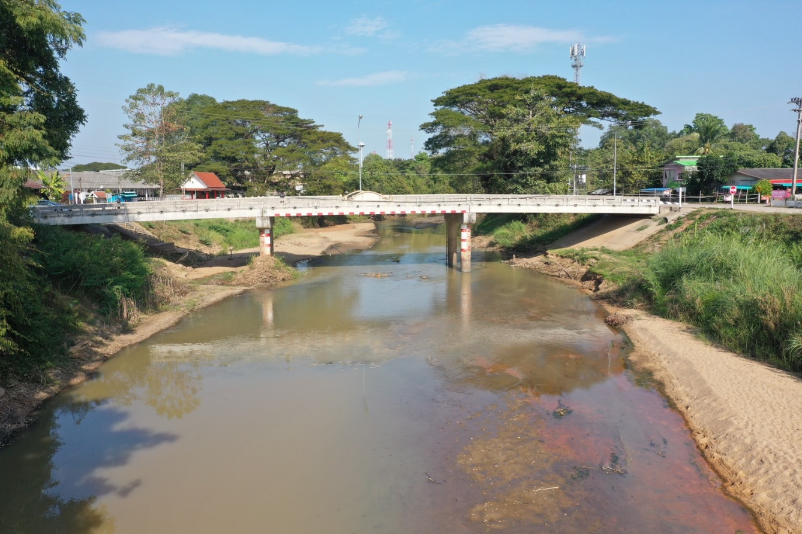
 |  |  |  |  |  |  |  |  |  |  |  | -50 | 407.378 | 403.078 | -50 | 407.457 | 401.648
 |  |  |  |  |  |  |  |  |  |  |  | -40 | 407.361 | 403.078 | -40 | 407.398 | 401.648
 |  |  |  |  |  |  |  |  |  |  |  | -30 | 407.438 | 403.078 | -30 | 407.375 | 401.648
 |  |  |  |  |  |  |  |  |  |  |  | -20 | 407.635 | 403.078 | -20 | 407.433 | 401.648
 |  |  |  |  |  |  |  |  |  |  |  | -10 | 407.783 | 403.078 | -10 | 407.697 | 401.648
 |  |  |  |  |  |  |  |  |  |  |  | 0 | 407.968 | 403.078 | 0 | 407.968 | 401.648
 |  |  |  |  |  |  |  |  |  |  |  | 0 | 407.293 | 403.078 | 0 | 407.380 | 401.648
 |  |  |  |  |  |  |  |  |  |  |  | 2 | 405.988 | 403.078 | 2 | 406.031 | 401.648
 |  |  |  |  |  |  |  |  |  |  |  | 4 | 404.896 | 403.078 | 4 | 404.928 | 401.648
 |  |  |  |  |  |  |  |  |  |  |  | 6 | 403.851 | 403.078 | 6 | 404.003 | 401.648
 |  |  |  |  |  |  |  |  |  |  |  | 8 | 403.222 | 403.078 | 8 | 403.445 | 401.648
 |  |  |  |  |  |  |  |  |  |  |  | 10 | 403.078 | 403.078 | 10 | 402.557 | 401.648
 |  |  |  |  |  |  |  |  |  |  |  | 12 | 402.078 | 403.078 | 12 | 401.963 | 401.648
 |  |  |  |  |  |  |  |  |  |  |  | 14 | 401.448 | 403.078 | 14 | 402.031 | 401.648
รูปตัดขวางลำน้ำน้ำแม่ลาวที่แนวสำรวจปริมาณน้ำ
 | รูปตัดปี2567 |  | ระดับน้ำขณะสำรวจ
-50 | 407.457 | 22 | 401.648
-40 | 407.398 | 23 | 401.648
-30 | 407.375 | 24 | 401.648
-20 | 407.433 | 26 | 401.648
-10 | 407.697 | 28 | 401.648
0 | 407.968 | 30 | 401.648
0 | 407.380 | 32 | 401.648
2 | 406.031 | 34 | 401.648
4 | 404.928 | 36 | 401.648
6 | 404.003 | 38 | 401.648
8 | 403.445 | 40 | 401.648
10 | 402.557 | 42 | 401.648
12 | 401.963 | 44 | 401.648
14 | 402.031 | 46 | 401.648
16 | 401.932 | 48 | 401.648
18 | 402.005 |  | 401.648
20 | 401.947 |  | 401.648
22 | 401.668 |  | 401.648
23 | 401.648 |  | 401.648
24 | 401.548
26 | 401.508
28 | 401.158
30 | 401.178
32 | 401.478
34 | 401.588
36 | 401.498
38 | 401.398
40 | 401.528
42 | 401.468
44 | 401.538
46 | 401.588
48 | 401.865
50 | 402.021
52 | 403.175
54 | 404.065
56 | 405.045
58 | 405.965
60 | 407.784
60 | 407.975
70 | 407.703
80 | 407.468
90 | 407.414
100 | 407.403
110 | 407.445
 |  |  |  |  |  |  |  |  |  |  |  | 16 | 401.348 | 403.078 | 16 | 401.932 | 401.648
 |  |  |  |  |  |  |  |  |  |  |  | 18 | 401.718 | 403.078 | 18 | 402.005 | 401.648
 |  |  |  |  |  |  |  |  |  |  |  | 20 | 401.658 | 403.078 | 20 | 401.947 | 401.648
 |  |  |  |  |  |  |  |  |  |  |  | 22 | 401.778 | 403.078 | 22 | 401.668 | 401.648
 |  |  |  |  |  |  |  |  |  |  |  | 24 | 401.308 | 403.078 | 23 | 401.648 | 401.648
 |  |  |  |  |  |  |  |  |  |  |  | 26 | 401.218 | 403.078 | 24 | 401.548 | 401.648
 |  |  |  |  |  |  |  |  |  |  |  | 28 | 401.608 | 403.078 | 26 | 401.508 | 401.648
 |  |  |  |  |  |  |  |  |  |  |  | 30 | 401.528 | 403.078 | 28 | 401.158 | 401.648
 |  |  |  |  |  |  |  |  |  |  |  | 32 | 401.578 | 403.078 | 30 | 401.178 | 401.648
 |  |  |  |  |  |  |  |  |  |  |  | 34 | 401.598 | 403.078 | 32 | 401.478 | 401.648
 |  |  |  |  |  |  |  |  |  |  |  | 36 | 401.528 | 403.078 | 34 | 401.588 | 401.648
 |  |  |  |  |  |  |  |  |  |  |  | 38 | 401.538 | 403.078 | 36 | 401.498 | 401.648
 |  |  |  |  |  |  |  |  |  |  |  | 40 | 401.498 | 403.078 | 38 | 401.398 | 401.648
 |  |  |  |  |  |  |  |  |  |  |  | 42 | 401.528 | 403.078 | 40 | 401.528 | 401.648
 |  |  |  |  |  |  |  |  |  |  |  | 44 | 401.468 | 403.078 | 42 | 401.468 | 401.648
 |  |  |  |  |  |  |  |  |  |  |  | 46 | 401.478 | 403.078 | 44 | 401.538 | 401.648
 |  |  |  |  |  |  |  |  |  |  |  | 48 | 401.528 | 403.078 | 46 | 401.588 | 401.648
 |  |  |  |  |  |  |  |  |  |  |  | 50 | 403.147 | 403.078 | 48 | 401.865 | 401.648
ระยะ | -50 | -40 | -30 | -20 | -10 | 0 | 0 | 2 | 4 | 6 | 8 | 52 | 403.225 | 403.078 | 50 | 402.021 | 401.648
ระดับ | 407.457 | 407.398 | 407.375 | 407.433 | 407.697 | 407.968 | 407.380 | 406.031 | 404.928 | 404.003 | 403.445 | 54 | 403.778 | 403.078 | 52 | 403.175 | 401.648
ระยะ | 10 | 12 | 14 | 16 | 18 | 20 | 22 | 23 | 24 | 26 | 28 | 56 | 404.968 | 403.078 | 54 | 404.065 | 401.648
ระดับ | 402.557 | 401.963 | 402.031 | 401.932 | 402.005 | 401.947 | 401.668 | 401.648 | 401.548 | 401.508 | 401.158 | 58 | 406.612 | 403.078 | 56 | 405.045 | 401.648
ระยะ | 30 | 32 | 34 | 36 | 38 | 40 | 42 | 44 | 46 | 48 | 50 | 60 | 407.715 | 403.078 | 58 | 405.965 | 401.648
ระดับ | 401.178 | 401.478 | 401.588 | 401.498 | 401.398 | 401.528 | 401.468 | 401.538 | 401.588 | 401.865 | 402.021 | 60 | 407.975 | 403.078 | 60 | 407.784 | 401.648
ระยะ | 52 | 54 | 56 | 58 | 60 | 60 | 70 | 80 | 90 | 100 | 110 | 70 | 407.778 | 403.078 | 60 | 407.975 | 401.648
ระดับ | 403.175 | 404.065 | 405.045 | 405.965 | 407.784 | 407.975 | 407.703 | 407.468 | 407.414 | 407.403 | 407.445 | 80 | 407.638 | 403.078 | 70 | 407.703 | 401.648
ระยะ |  |  |  |  |  |  |  |  |  |  |  | 90 | 407.473 | 403.078 | 80 | 407.468 | 401.648
ระดับ |  |  |  |  |  |  |  |  |  |  |  | 100 | 407.434 | 403.078 | 90 | 407.414 | 401.648
ระยะ |  |  |  |  |  |  |  |  |  |  |  | 110 | 407.538 | 403.078 | 100 | 407.403 | 401.648
ระดับ |  |  |  |  |  |  |  |  |  |  |  |  |  |  | 110 | 407.445 | 401.648

 | BM. | 408.525 | ม.(ร.ท.ก.) |  | ตลิ่งฝั่งซ้าย | 407.968 | ม.(ร.ท.ก.) |  | ตลิ่งฝั่งขวา | 407.975 | ม.(ร.ท.ก.)
 | ท้องน้ำ | 401.158 | ม.(ร.ท.ก.) |  | ศูนย์เสา | 401.498 | ม.(ร.ท.ก.) |  | สำรวจเมื่อ 22 ม.ค.2567

 |  |  |  |  |  |  |  |  | ผู้สำรวจ นายสุภเดช เตชะสา

 |  |  |  | ตรวจสอบหมุดหลักฐานแล้ว

 |  |  |  |  | เปลี่ยนรูปแล้ว

